页面
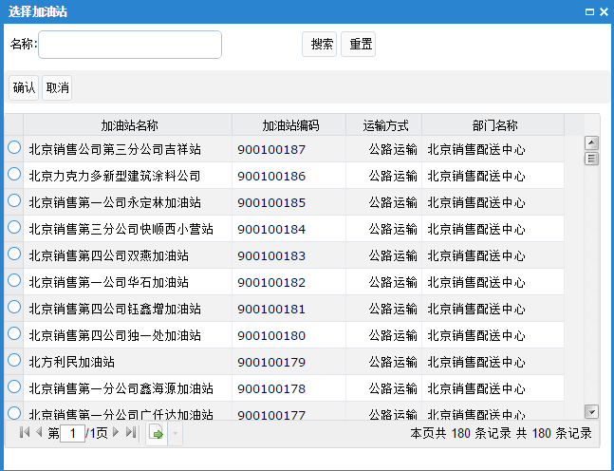
主页面
1

2
3
 |  | 对象名称：

 |  | 操作 | 控制种类 | 对象名称 | 启用
 |  | 删除 | 出库总量控制计划 | 中国石油北京销售石楼油库

4

5
6

 | 添加油库 |  |  |  |  | 添加加油站

Retail接口控制
并行运行时，对各省retail接口调用的处理控制

 |  |  |  |  |  | 1、查询条件
 |  |  |  |  |  |  | 【省公司名称】，文本输入，对应数据字段为：DTM_RETAIL_DEAL_CTRL.PROVINCE_COMPANY_NAME

1
2
3
 |  |  |  |  |  | 2、【查询】按钮
 |  | 省公司名称： |  |  |  |  | 点击后根据查询条件检索数据
 |  |  |  |  |  |  | 附加条件： |  | DTM_RETAIL_DEAL_CTRL.PROVINCE_COMPANY_NAME like %页面输入的省公司名称%
 |  | 操作 |  | 省公司名称 | 启用 |  |  | ORDER BY DTM_RETAIL_DEAL_CTRL.UPDATED_TIME DESC
 |  | 删除 |  | 山东销售济南分公司
 |  | 删除 |  | 山东销售泰安分公司 |  | 3、 | 数据列表
 |  |  |  |  |  |  | 序号 | 名称 |  | 控件类型 | 数据类型 | 对齐方式 | 对应表 | 对应字段 | 描述
 |  |  |  |  |  |  | 1 | 操作 |  | 按钮 | - | 居中 | - |  | 固定值：删除 动作：点击后，删除当前记录
 |  |  |  |  |  |  | 2 | 省公司名称 |  | label | 文本 | 居左 | DTM_RETAIL_DEAL_CTRL | PROVINCE_COMPANY_NAME | 省公司名称
 |  |  |  |  |  |  | 3 | 启用 |  | 复选框 | - | 居中 | DTM_RETAIL_DEAL_CTRL | FLAG | 动作：选中为启用，否则为未启用
 |  |  |  |  |  |  | 4
 |  |  |  |  |  |  | 5

4
5
 |  |  |  |  |  | 4、【添加省公司】按钮
 |  |  |  |  |  |  | 动作： | 点击该按钮后，弹出显示【添加省公司】页面
 |  |  |  |  |  |  |  | 列表显示所有省公司的数据

6
 |  |  |  |  |  | 5、 | 【保存】按钮
 | 省公司名称： |  |  |  |  |  | 动作：将设定好的启用开关更新到表DTM_RETAIL_DEAL_CTRL.FLAG
 |  |  |  |  |  |  |  | 1：启用；0：关闭
 |  |  | 省公司名称
 |  |  | 山东销售济南分公司 |  |  | 6、【查询】按钮
 |  |  | 山东销售泰安分公司 |  |  |  | 动作：根据输入的省公司名称进行模糊查询，查询结果显示到列表中

 |  |  |  |  |  | 7、【确认】按钮
 |  |  |  |  |  |  | 动作：将选择的省公司，更新到数据库表DTM_RETAIL_DEAL_CTRL中
 |  |  |  |  |  |  |  | 关闭弹出页面，刷新Retail控制列表

 |  |  |  |  |  | 8、【取消】按钮
 |  |  |  |  |  |  | 动作：关闭弹出页面

7
8

